상품제안서
60보다14K 장우산 | 상품코드: S07776

 |  |  |  |  |  |  | 02-713-8555 | www.synergygift.co.kr
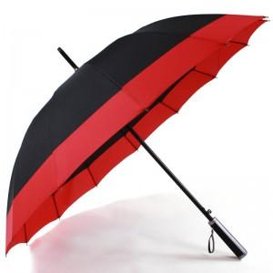 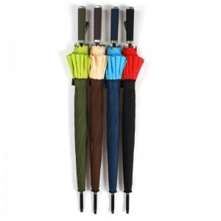 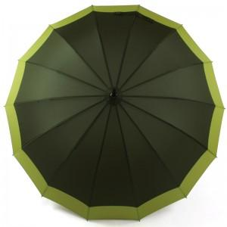

【상세/제작정보】

【인쇄/포장옵션】 | 실크 / 포장불가능

【공급단가】 | 수량 | 50~ | 100~ | 500~ | 1,000~ | 3,000~
*VAT별도 | 단가 | 5,320원 | 5,130원 | 4,940원 | 4,750원 | 4,560원

【상품 URL】 | https://www.synergygift.co.kr:443/src/goods_detail.php?gdno=8841

